2021_BRM710
 | 2024_BRM706近畿200km和歌山･奈良 灼熱サイクリング_キューシート |  |  |  |  |  | ver 1.0.0
 |  |  |  |  |  |  | 2024-06-18 09:32:00
 | ポイント | 標識 | ポイントまでの道路 | ポイント までの 区間距離 | 累計 距離 | 区間後 進路 | 備考 | チェック 間距離
1 | スタート 和歌山マリーナシティ黒潮温泉前 |  |  | 0.0 | 0.0 |  | 有人受付 5:00受付開始 5:30ブリーフィング 6:00 スタート (6:30、7:00スタートは以後30分60分後) | 0.0
2 | 十字路 S(信号) |  | 市道 | 0.1 | 0.1 | 直進 | 直進しムーンブリッジを渡る
3 | ┤字路 |  | 市道 | 1.6 | 1.7 | 直進 | 日本製鐵の門を過ぎ道なりにカーブせずに直進、対向車注意！
4 | 左カーブ |  | 市道 | 0.7 | 2.4 | 道なり左折
5 | 黒江 S |  | 市道 | 0.1 | 2.5 | 右折
6 | 船尾東 S |  | R42 | 0.2 | 2.7 | 直進
7 | 馬場町1丁目 S |  | R370 | 0.7 | 3.4 | 左折
8 | 十字路 S |  | 県道18 | 1.9 | 5.3 | 直進
9 | 重根(しこね)第二 S |  | 市道 | 1.0 | 6.3 | 左折 | 左手に西松屋(角のファミマは閉店)
10 | 竜部池 S |  | 市道 | 1.2 | 7.5 | 左折
11 | 野上新橋西詰 S | ○ | R370 | 2.7 | 10.2 | 左折 | ←橋本･岩出方面へ、左折後左手セブンイレブン海南沖野々店あり
12 | ┤字路 S |  | R42４ | 8.7 | 18.9 | 左折 | 坂の登りはじめを左へ(直進でも可、ただし登る、直進の場合次のローソンを左折)
13 | 高嶋橋東詰 S | 〇 | 市道 | 2.0 | 20.9 | ↗右 | ↗九度山方面へ
14 | 市場 S |  | 県道130 | 0.9 | 21.8 | 直進 | 信号過ぎるとローソン桃山市場店あり(必要に応じて給水･給食を)
15 | Y字路 |  | R42４ | 1.4 | 23.2 | ↖左 | 旧道へ(新道直進でも可、ただし登る)
16 | T字路 S |  | 市道 | 1.3 | 24.5 | 左折
17 | 竹房橋南詰 S |  | R42４ | 0.1 | 24.6 | 直進 | 25.3km付近から29.8km付近まで左へそれて土手のサイクリングロード通行も可
18 | 竜門橋南詰 S |  | 県道13 | 3.9 | 28.5 | 直進 | 信号過ぎて左歩道へ入る(車道･新道を直進でも可、ただし登る)
19 | Y字路 |  | 歩道 | 1.2 | 29.7 | 左直進 | 左側旧道へ(新道直進も可、ただし登る)
20 | 人字路 S |  | 市道 | 1.0 | 30.7 | 左折
21 | Y字路 |  | 県道13 | 7.7 | 38.4 | ↖左 | 旧道へ(新道直進でも可、ただし登る)、途中36.0km右手にセブンイレブンあり
22 | T字路 S |  | 市道 | 3.3 | 41.7 | 左折
23 | 慈尊院 S |  | 県道13 | 1.7 | 43.4 | 直進
24 | 丹生橋西詰 S |  | 県道4 | 0.8 | 44.2 | 左折 | 途中44.0km地点道の駅柿の郷くどやま(トイレ)あり、営業時間9:00-17:30
25 | 丹生橋東詰 S |  | 県道4 | 0.1 | 44.3 | 右折
26 | 九度山 S (五辻) | ○ | 県道13 | 0.9 | 45.2 | ↖左 | ↖橋本方面へ
27 | PC1 ローソン九度山町店 (又はローソン橋本清水店 49.1km) (又はファミリーマート橋本清水店 49.3km) |  | R370 | 0.7 | 45.9 | (左側) 直進 | 何れか1店舗のレシート取得 レシート時刻を自分で記入 OPEN 07:21 - CLOSE 09:18 | 45.9
28 | 学文路 S | ○ | R370 | 0.9 | 46.8 | 右折 | →五條方面へ
29 | 橋本橋南詰 S |  | R370 | 4.0 | 50.8 | 直進 | 途中ﾛｰｿﾝ橋本清水店、ﾌｧﾐﾘｰﾏｰﾄ橋本清水店ありPCとして使用可
30 | Y字路 |  | 県道55 | 6.9 | 57.7 | ↗右
31 | 丹原 S | ○ | 県道55 | 1.7 | 59.4 | 左折 | ↙五條方面へ
32 | 野原西6丁目 S |  | R168 | 0.8 | 60.2 | 左折 | この後、少しの激坂あり
33 | 野原東1丁目 S |  | 市道 | 1.7 | 61.9 | 直進
34 | 小島 S | ○ | 県道137 | 1.6 | 63.5 | 右折 | 吉野川渡り、突き当り右へ、→大淀･下市方面へ
35 | ト字路 |  | 県道39 | 14.3 | 77.8 | 右折 | 左カーブしてすぐ右折
36 | 十字路 S |  | 県道15 | 0.9 | 78.7 | 右折 | 左角に漢方薬局、ダイハツ･スズキの看板、Mobil GS等
37 | クランク |  | 県道39 | 0.7 | 79.4 | 左すぐ右 | クランク過ぎてすぐの踏切(近鉄吉野線)渡る
38 | ┤字路 |  | 県道39→37 | 1.2 | 80.6 | 左折
39 | 桜橋北詰 S |  | 県道37 | 0.1 | 80.7 | 右折
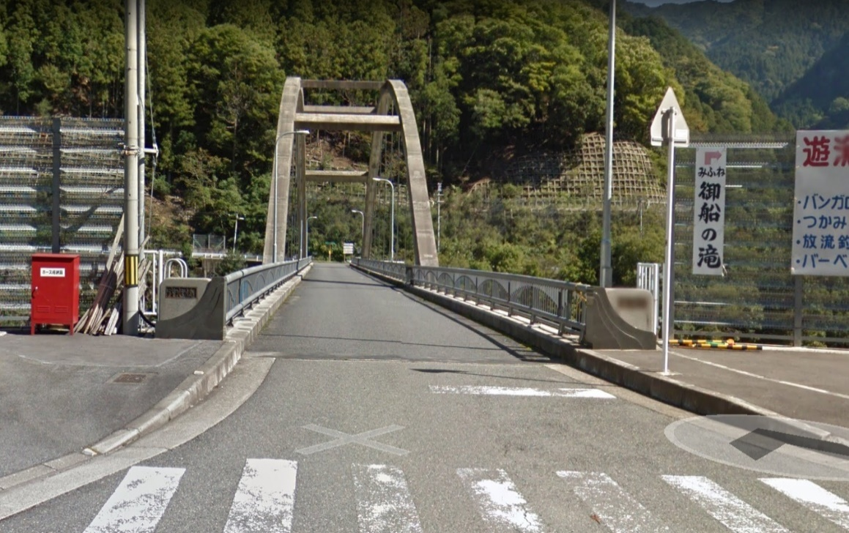
40 | PC2 ローソン吉野リバーサイド店 (又は吉野ストアー大淀新野店 77.0km) (又はローソン吉野町上市店 80.4km) カッコ内サブPCは吉野川対岸にあり改定版ルートを通る |  | R169 | 1.2 | 81.9 | (左側) 直進 | 何れか1店舗のレシート取得 レシート時刻を自分で記入 レシート時刻を自分で記入 OPEN 08:25 - CLOSE 11:28 | 36.0
41 | 妹背橋 S | ○ | R169 | 0.2 | 82.1 | 右折
42 | T字路 |  | 市道 | 0.2 | 82.3 | 左折
43 | Y字路 |  | 県道39 | 3.4 | 85.7 | ↖左
44 | ┤字路 S |  | 県道39 | 0.3 | 86.0 | 直進
45 | 宮滝大橋南詰 S |  | 市道 | 0.6 | 86.6 | 右折 | この後、長いトンネルあり、前照灯･尾灯の点灯を忘れずに！ この後、途中94.6km地点道の駅 杉の湯川上(トイレ)あり
46 | 通過チェック1 川上村 武光橋(ぶこうばし) |  | R169 | 14.5 | 101.1 | 折返し | フォトコントロール 時刻を自分で記入 右の写真の橋左手前の｢武光橋｣表記と自分のバイクを撮影。 参考タイム 12:44 | 19.2 | ⇒
47 | 宮滝大橋南詰 S | 〇 | R169 | 14.3 | 115.4 | 左折
48 | ト字路 S |  | 市道 | 0.5 | 115.9 | 直進
49 | ト字路 |  | 県道39 | 3.9 | 119.8 | 右折 | 左に材木置き場
50 | T字路 S |  | 市道 | 0.1 | 119.9 | 左折
51 | PC3 ローソン吉野リバーサイド店 (又は吉野ストアー大淀新野店 125.6km) (又はローソン吉野町上市店 122.2km) カッコ内サブPCは吉野川対岸にあり改定版ルートを通る |  | R169 | 0.2 | 120.1 | (右側) 直進 | 何れか1店舗のレシート取得 レシート時刻を自分で記入 レシート時刻を自分で記入 OPEN 09:32 - CLOSE 14:00 | 19.0
52 | 桜橋北詰 S |  | R169 | 1.2 | 121.3 | 左折
53 | T字路 |  | 県道37 | 0.2 | 121.5 | 右折
54 | クランク |  | 県道37→39 | 1.1 | 122.6 | 左すぐ右 | 踏切渡ってクランク
55 | 十字路 S |  | 県道39 | 0.7 | 123.3 | 左折 | 右角に漢方薬局
56 | T字路 |  | 県道15 | 1.0 | 124.3 | ↖左
57 | 小島 S | 〇 | 県道39 | 14.2 | 138.5 | 左折
58 | 野原東1丁目 S |  | 県道137 | 1.8 | 140.3 | 直進
59 | 野原西6丁目 S |  | 市道 | 1.6 | 141.9 | 左折
60 | 丹原 S | 〇 | R168 | 0.8 | 142.7 | 右折 | ↘橋本方面へ
61 | 逆Y字路 |  | 県道55 | 1.9 | 144.6 | 直進
62 | 橋本橋南詰 S |  | 県道55 | 6.7 | 151.3 | 直進 | この後ﾛｰｿﾝ橋本清水店、ﾌｧﾐﾘｰﾏｰﾄ橋本清水店ありPCとして使用可
63 | 学文路 S | 〇 | R370 | 4.2 | 155.5 | 左折 | ←和歌山･高野方面へ
64 | PC4 ローソン九度山町店 (又はファミリーマート橋本清水店 152.7km) (又はローソン橋本清水店 152.9km) |  | R370 | 0.8 | 156.3 | (右側) 直進 | 何れか1店舗のレシート取得 レシート時刻を自分で記入 レシート時刻を自分で記入 OPEN 10:35 - CLOSE 16:24 | 36.2
65 | 九度山 S (五辻) | ○ | R370 | 0.8 | 157.1 | ↗右 | 和歌山･国道24号方面へ
66 | 丹生橋東詰 S |  | 県道13 | 0.8 | 157.9 | 左折
67 | 丹生橋西詰 S |  | 県道4 | 0.1 | 158.0 | 右折
68 | 慈尊院 S |  | 県道4 | 0.8 | 158.8 | 直進 | 途中158.0km地点道の駅柿の郷くどやま(トイレ)あり、営業時間9:00-18:30
69 | ト字路 S |  | 県道13 | 1.7 | 160.5 | 右折 | 新道直進も可、ただし登る
70 | 逆Y字路 |  | 市道 | 3.3 | 163.8 | 直進 | この後165.8km左手セブンイレブンかつらぎ町東渋谷店あり
71 | Y字路 S |  | 県道13 | 7.6 | 171.4 | ↗右 | 新道直進も可、ただし登る
72 | 逆Y字路 |  | 市道 | 1.0 | 172.4 | 合流 | 172.4km付近から176.8km右へそれて土手のサイクリングロード通行も可
73 | 竹房橋南詰 S |  | 県道13 | 5.3 | 177.7 | 直進
74 | ト字路 S |  | R42４ | 0.1 | 177.8 | 右折 | 新道直進も可、ただし登る
75 | 逆Y字路 |  | 市道 | 1.1 | 178.9 | 合流
76 | 市場 S |  | R42４ | 1.5 | 180.4 | 直進 | 信号手前右手ローソン桃山市場店あり、左折新道も可、ただし登る
77 | 高嶋橋東詰 S |  | 県道130 | 0.8 | 181.2 | ↖左
78 | T字路 S |  | 市道 | 2.1 | 183.3 | 右折
79 | 野上新橋西詰 S | 〇 | R42４ | 8.7 | 192.0 | 右折 | 信号手前右手セブンイレブン海南沖野々店あり、→海南市街方面へ
80 | 竜部池 S |  | 市道 | 2.7 | 194.7 | 右折
81 | 重根(しこね)第二 S |  | R370 | 0.8 | 195.5 | 右折
82 | 十字路 S |  | 市道 | 1.0 | 196.5 | 直進
83 | 馬場町1丁目 S |  | 県道18 | 1.8 | 198.3 | 右折
84 | 船尾東 S |  | R370 | 0.7 | 199.0 | 左折
85 | 黒江 S |  | R42 | 0.2 | 199.2 | 左折 | 道なりに進みマリーナシティへ
86 | ゴール マリーナシティホテル前 写真撮影 |  |  | 2.8 | 202.0 | 左側 | マリーナシティホテル前でバイク撮影 ゴール時刻証明のため、写真のプロパティの スクリーンショットもとること。(日時の入った写真) フィニッシュタイム 19：30 | 45.7
87 | ゴール受付 海南nobinos ２階 多目的室２ |  |  | 3.3 | 205.3 |  | 海南nibinos ２階 多目的室２で受付 21:00まで | 3.3

